Sheet1
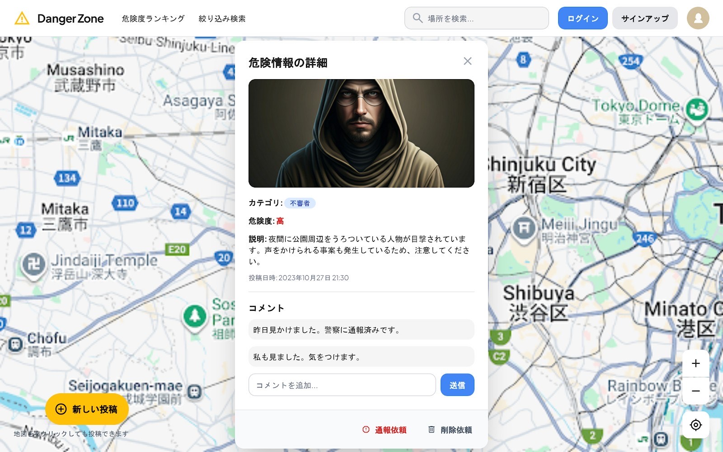
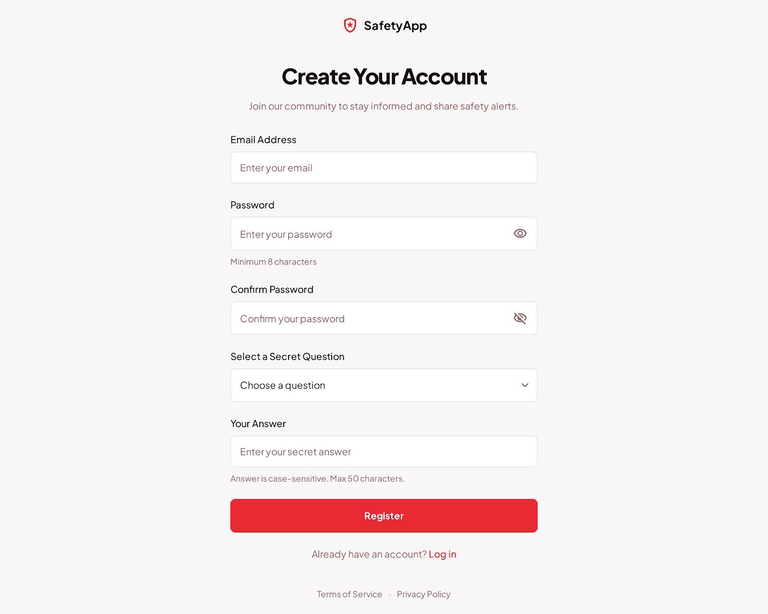

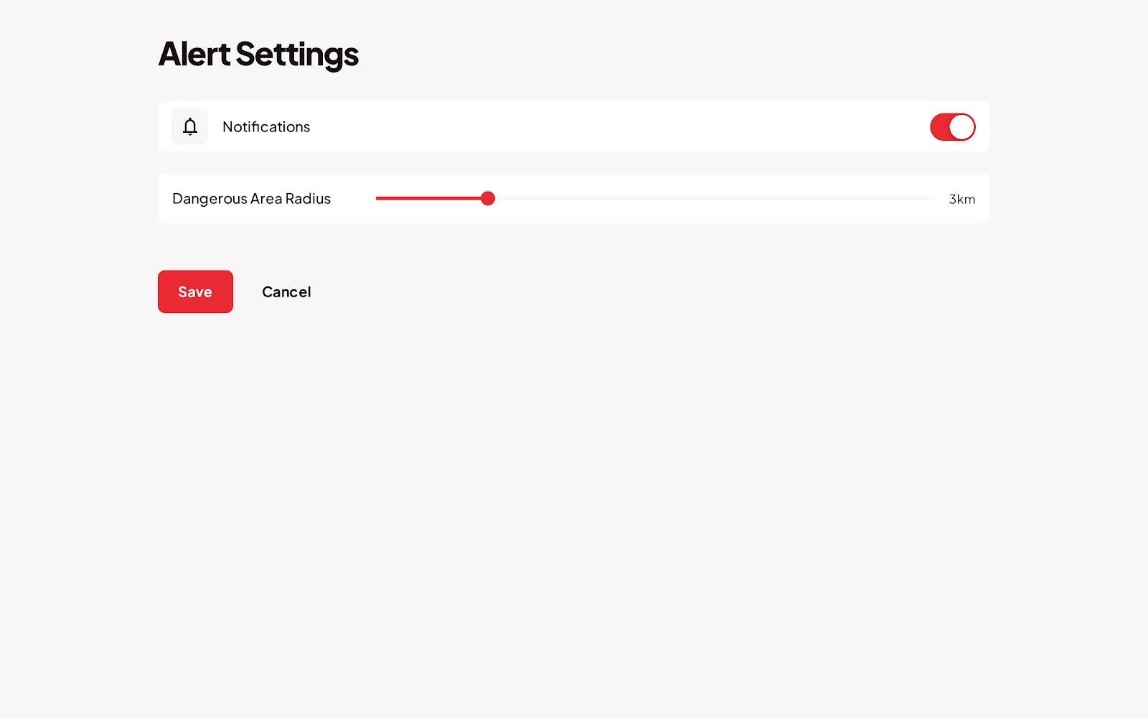
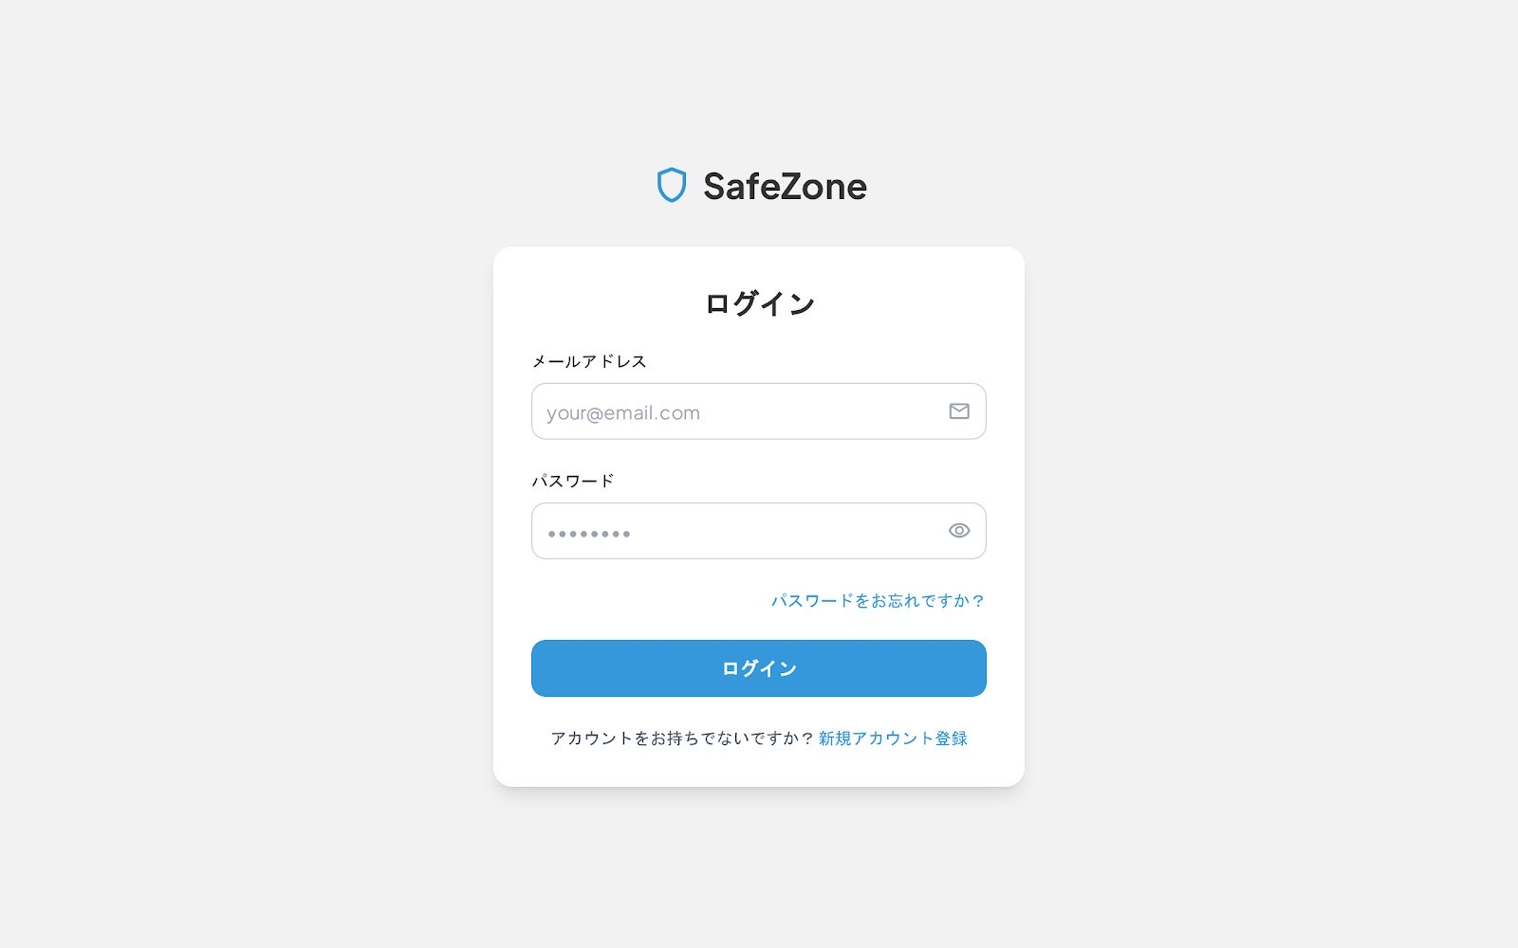

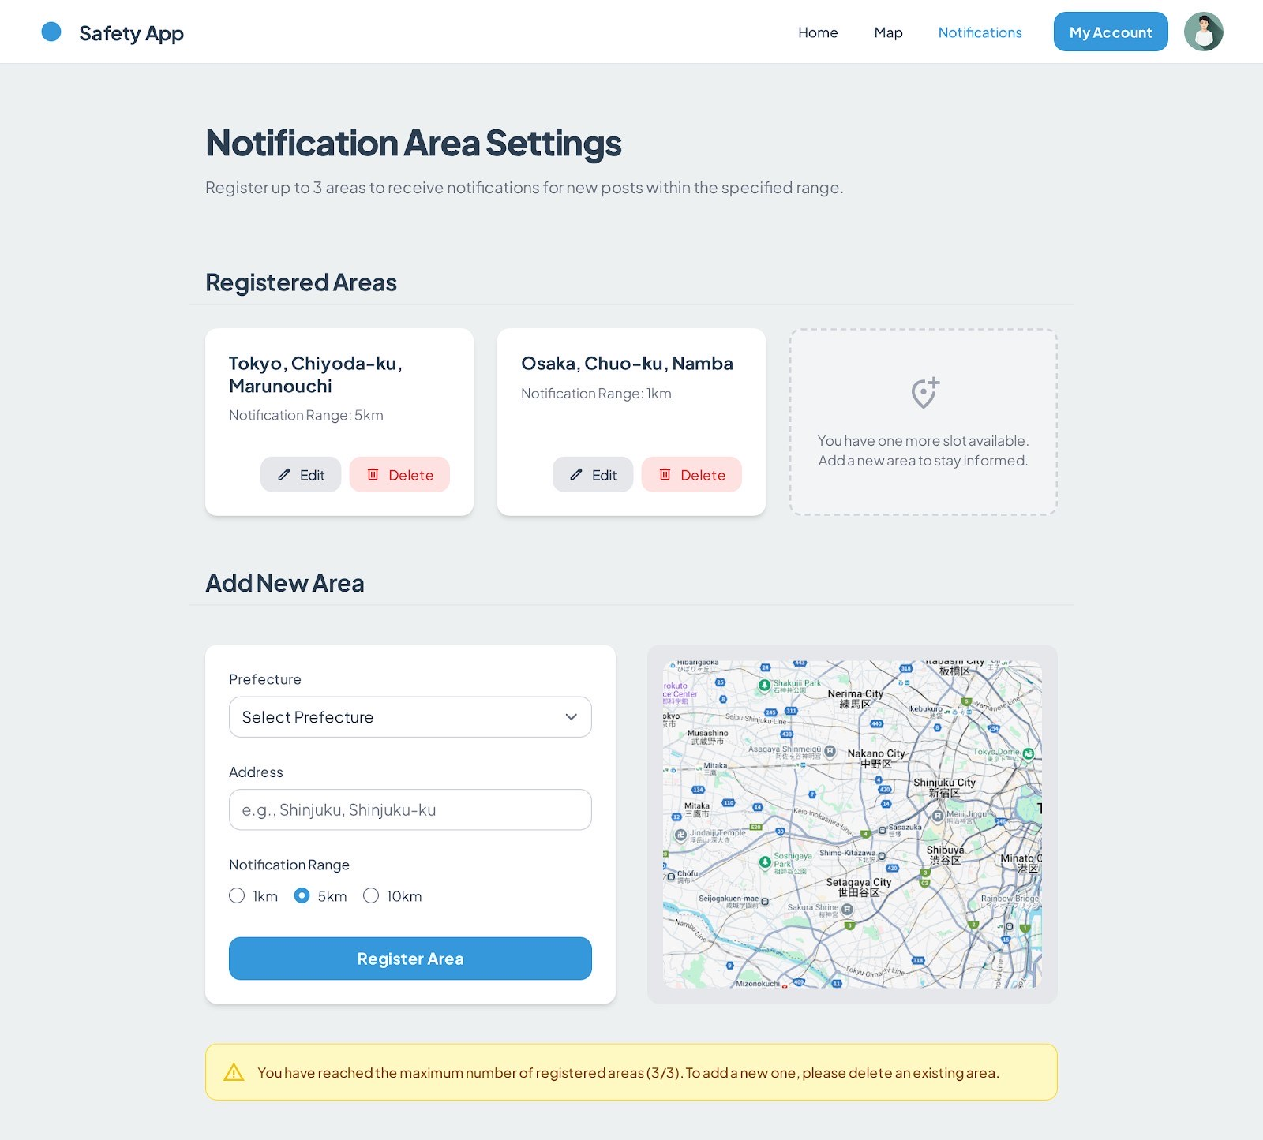

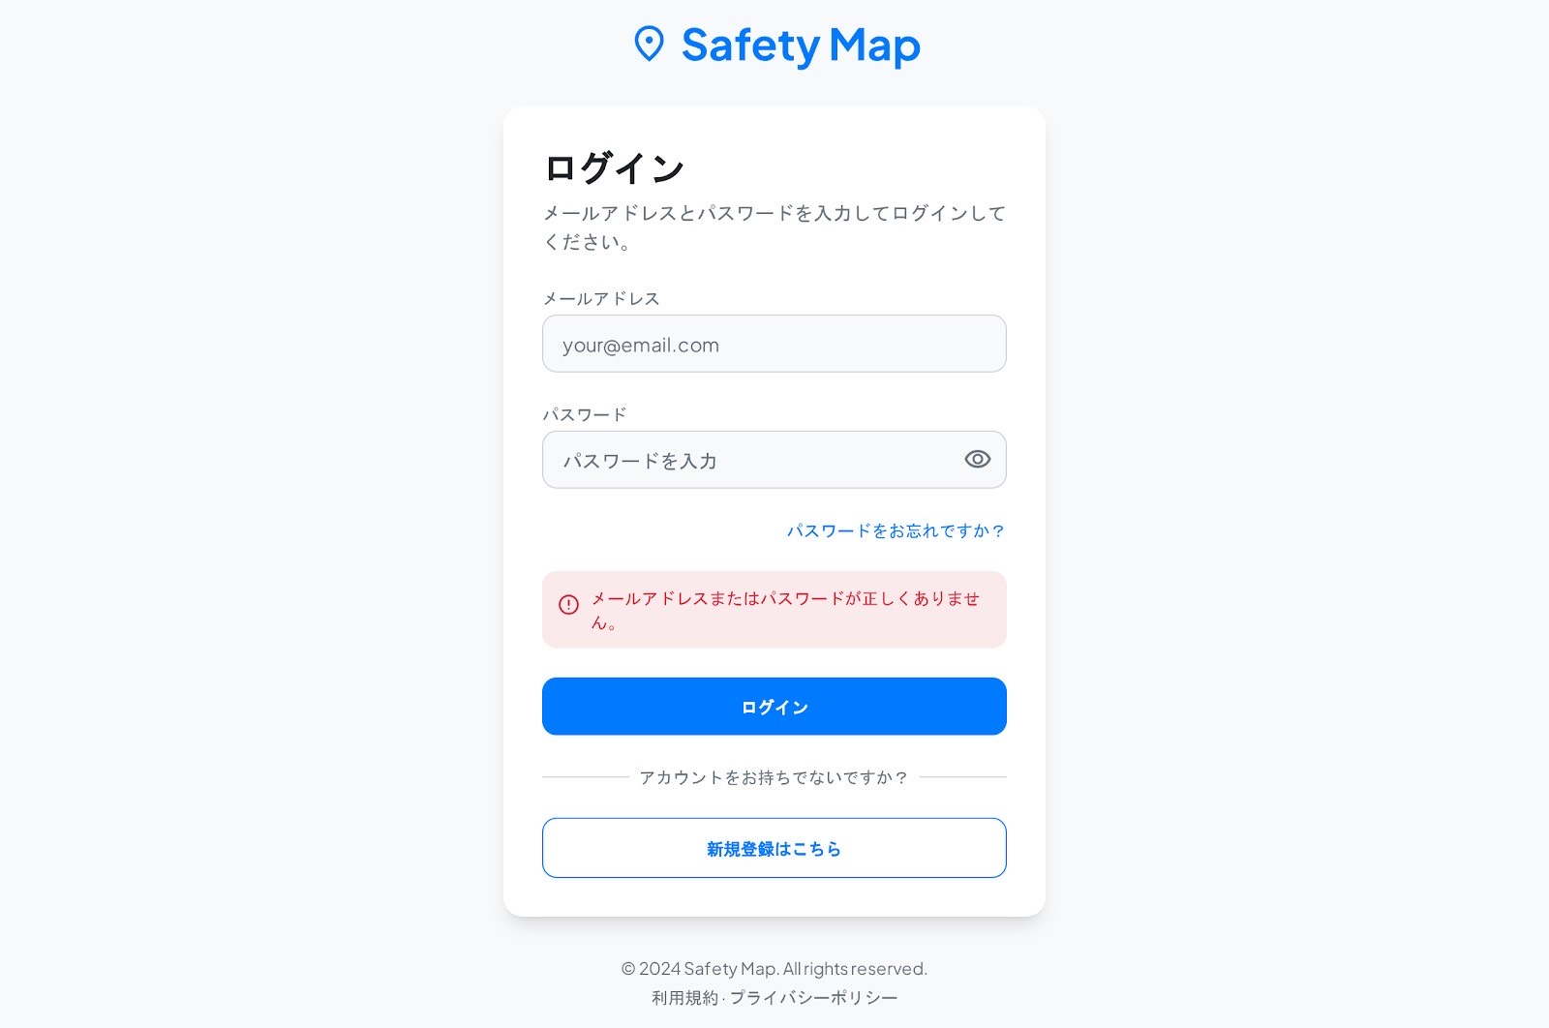
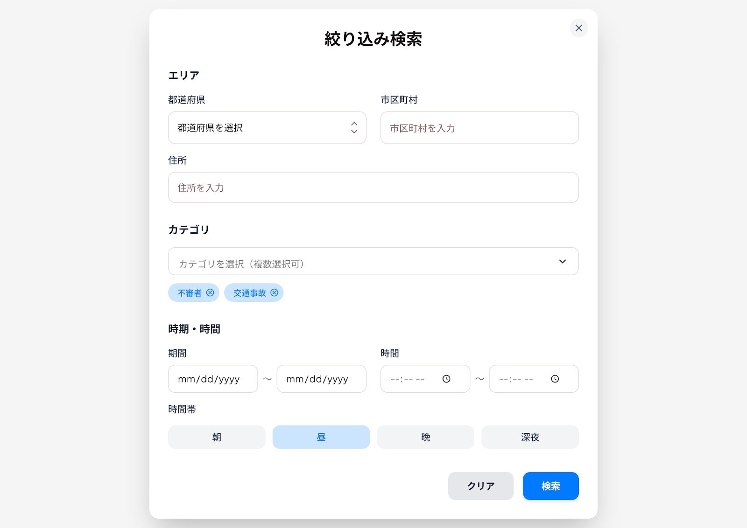
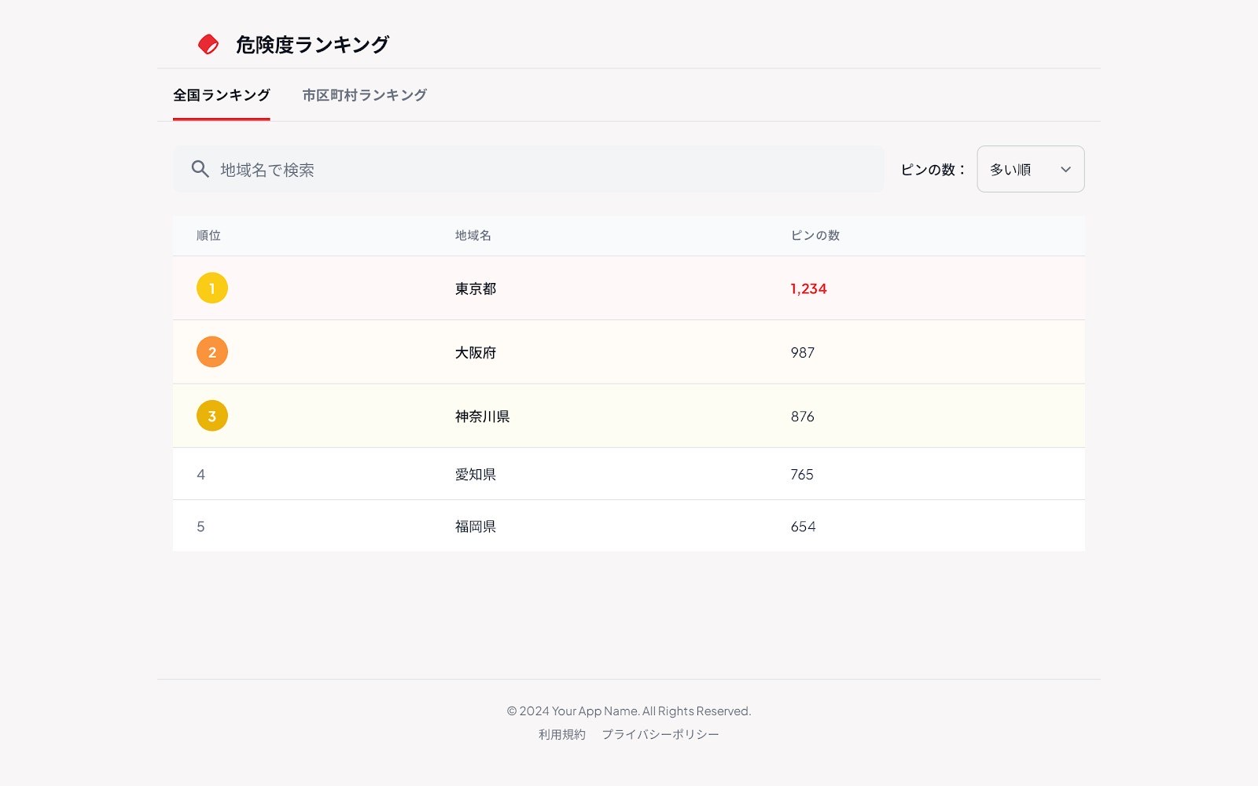

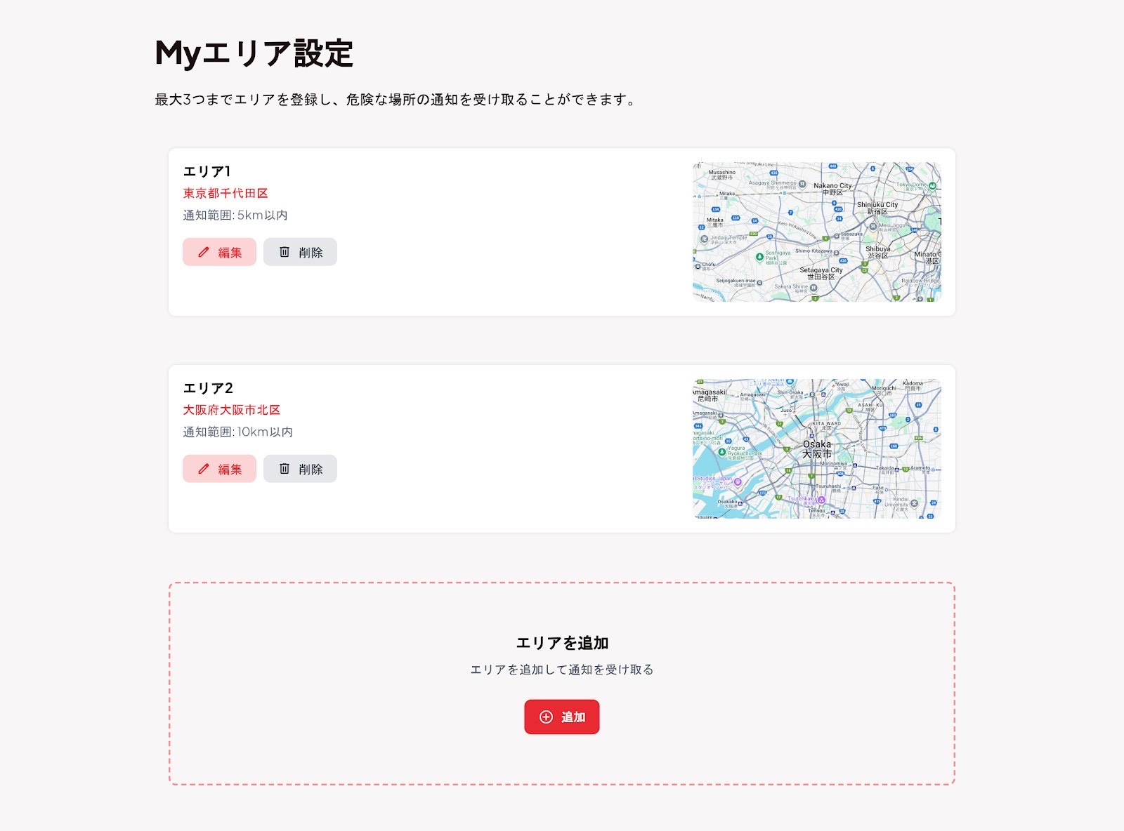

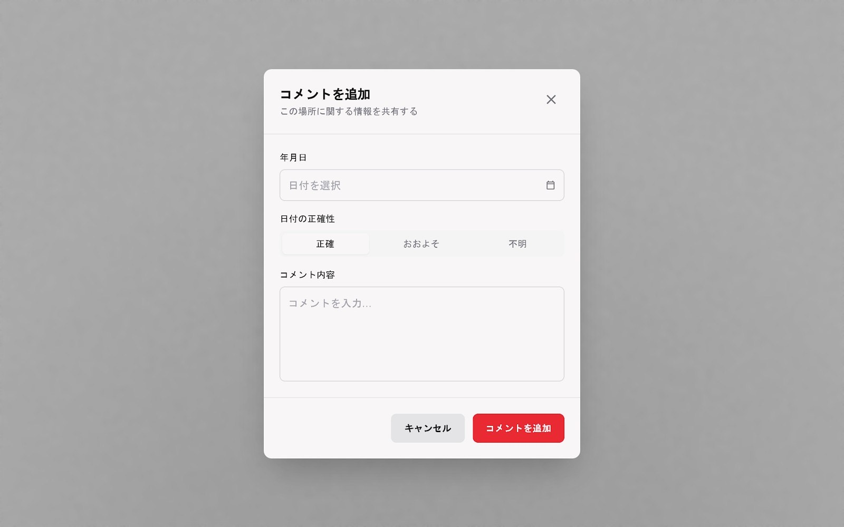

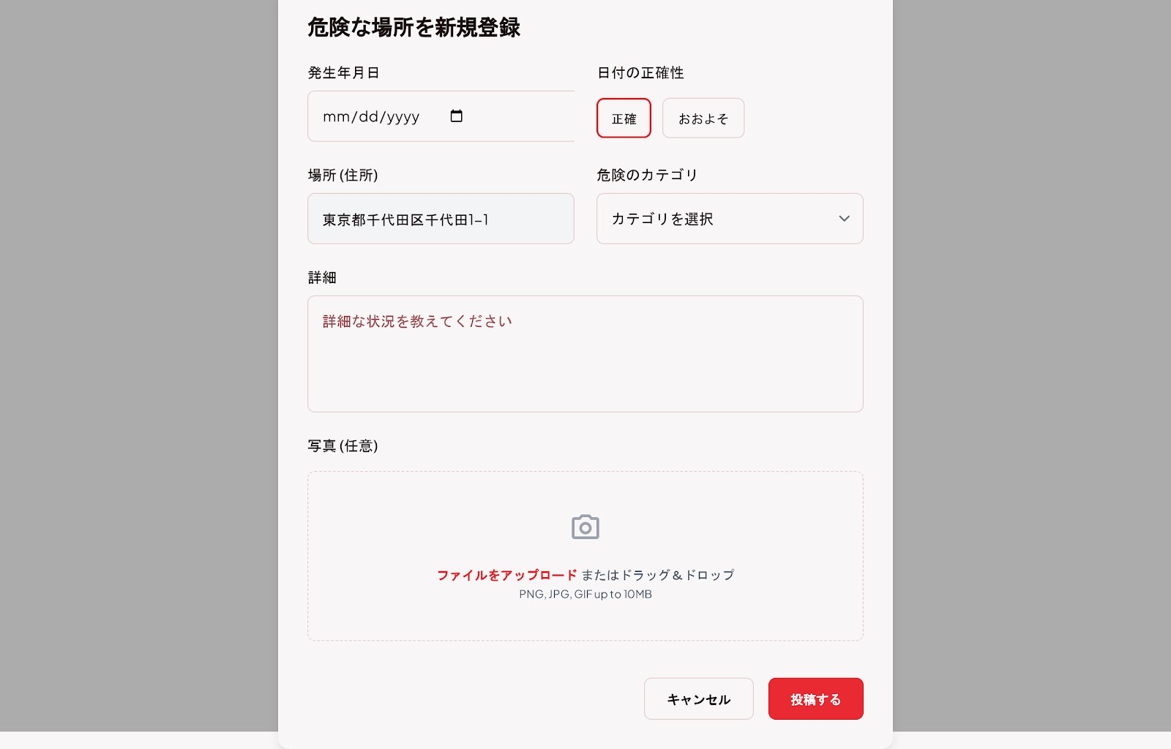

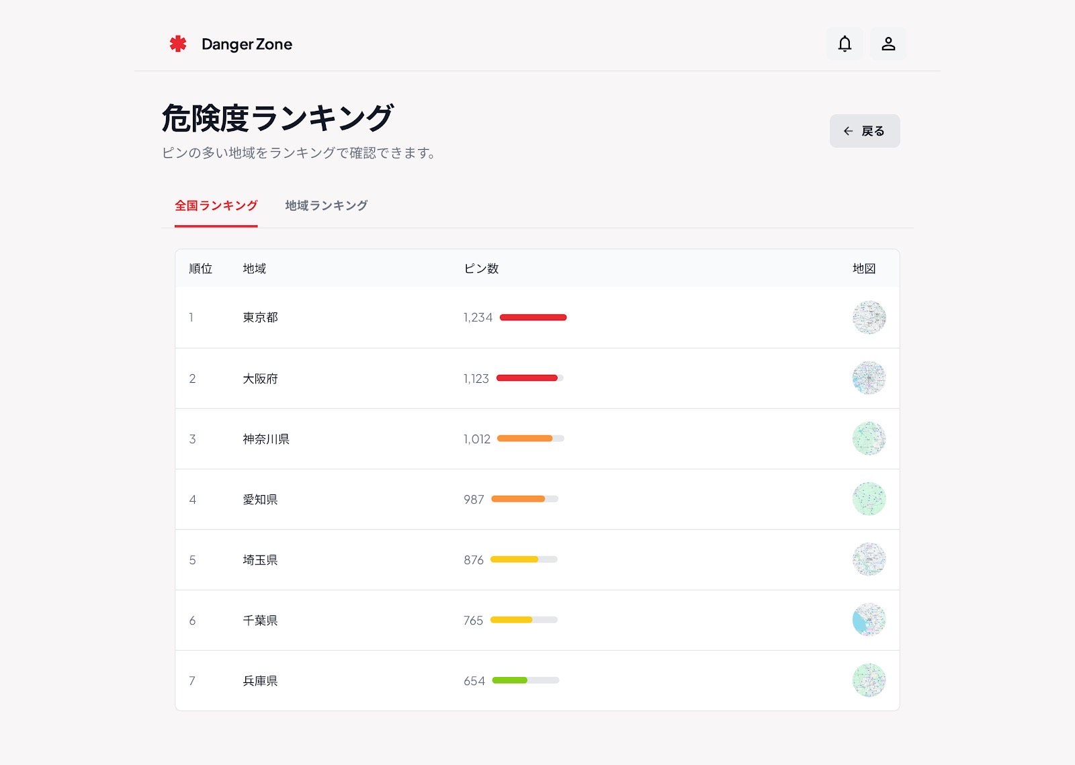

ログイン
No. | 機能名 | 画面ID | 画面名 | 作成日 | 作者 | 更新日 | 更新者
 | ログイン機能

処理概要
ログインする。

画面レイアウト
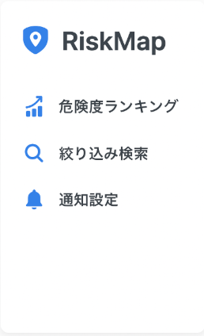
RiskMap

 |  |  |  |  |  |  |  |  | ログイン
危険度ランキング

絞り込み検索 |  |  |  |  |  |  | メールアドレス

通知設定
 |  |  |  |  |  |  | パスワード

ログイン

 |  |  |  |  |  |  |  | パスワードをお忘れの方

画面レイアウト（ログイン成功後）
RiskMap
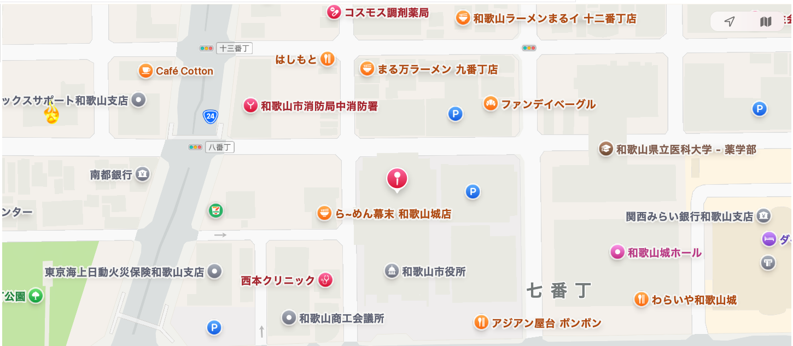

 |  |  |  |  |  |  |  |  | ログイン
危険度ランキング

絞り込み検索 |  |  |  |  |  |  | ID

通知設定
 |  |  |  |  |  |  | パスワード

 |  |  |  |  |  |  |  | パスワードをお忘れの方

画面レイアウト（ログイン失敗時）
RiskMap

 |  |  |  |  |  |  |  |  | ログイン
危険度ランキング

 |  |  |  |  |  |  |  | メールアドレスかパスワードが間違っています。

絞り込み検索 |  |  |  |  |  |  | メールアドレス

通知設定
 |  |  |  |  |  |  | パスワード

ログイン

 |  |  |  |  |  |  |  | パスワードをお忘れの方

画面レイアウト（パスワード再設定）
RiskMap

 |  |  |  |  |  |  |  |  | パスワード再設定
危険度ランキング

絞り込み検索 |  |  |  |  |  |  | メールアドレス

通知設定
 |  |  |  |  |  |  | パスワード

ログイン

 |  |  |  |  |  |  |  | パスワードをお忘れの方

パスワード再設定
No. | 機能名 | 画面ID | 画面名 | 作成日 | 作者 | 更新日 | 更新者
 | パスワード再設定

処理概要
パスワードを再設定する。

画面レイアウト（パスワード再設定）
RiskMap

 |  |  |  |  |  |  |  |  | パスワード再設定
危険度ランキング

絞り込み検索 |  |  |  |  |  |  | 秘密の質問

通知設定
再設定

画面レイアウト（秘密の質問が間違っている時）
RiskMap

 |  |  |  |  |  |  |  |  | パスワード再設定
危険度ランキング

絞り込み検索 |  |  |  |  |  |  | 秘密の質問

通知設定
再設定

 |  |  |  |  |  |  |  | 秘密の質問をお忘れの方

画面レイアウト（秘密の質問を忘れた時）
RiskMap

 |  |  |  |  |  |  |  |  | パスワード再設定
危険度ランキング

絞り込み検索
 |  |  |  |  |  |  | abc@exsample宛に秘密のパスワード再設定メールを送信しました。

通知設定

画面レイアウト（秘密の質問を忘れた時）
RiskMap

 |  |  |  |  |  |  |  |  | パスワード再設定
危険度ランキング

 |  |  |  |  |  |  | 再設定パスワード ※文字数８文字以上～１２文字以内、半角英数字（記号を除く）

絞り込み検索

 |  |  |  |  |  |  | 再度入力
通知設定

再設定

画面レイアウト（新規アカウント登録）
RiskMap

 |  |  |  |  |  |  |  |  | 新規アカウント登録
危険度ランキング

絞り込み検索 |  |  |  |  |  |  | メールアドレス

通知設定
 |  |  |  |  |  |  | パスワード ※文字数８文字以上～１２文字以内、半角英数字

 |  |  |  |  |  |  | 秘密の質問 ※全角文字および半角英数字

新規登録

地図閲覧
No. | 機能名 | 画面ID | 画面名 | 作成日 | 作者 | 更新日 | 更新者
 | 地図機能

処理概要
マップを閲覧する。

画面レイアウト
RiskMap

危険度ランキング

絞り込み検索

通知設定

ログイン

画面レイアウト（ピン押下時）
RiskMap

 | 時期

 | 住所

 | 詳細情報

 |  |  |  | 削除依頼を出す

画面レイアウト（新規投稿）
RiskMap

危険度ランキング

絞り込み検索

新規登録
通知設定

ログイン

画面レイアウト（新規投稿用画面）
RiskMap

 | 年月日 2005年(平成17年)8月31日以前は投稿禁止

 |  | 正確な日付が分かる
 |  | 正確な日付が分からない

 | 都道府県

 | 市町村

 | 住所

 | 危険カテゴリ

 | 詳細

新規投稿
 | 写真を添付する

画面レイアウト（コメント投稿）
RiskMap

危険度ランキング

絞り込み検索

通知設定

コメント追加
ログイン

画面レイアウト（コメント追加用ポップアップ）
RiskMap

 | 年月日 2005年(平成17年)8月31日以前は投稿禁止

 |  | 正確な日付が分かる
 |  | 正確な日付が分からない

 | コメント内容

コメント投稿

分析・便利機能
No. | 機能名 | 画面ID | 画面名 | 作成日 | 作者 | 更新日 | 更新者
 | 分析・便利機能

処理概要
分析を閲覧する。

画面レイアウト（危険度ランキング）
RiskMap

 |  |  |  |  | エリア通知
危険度ランキング

絞り込み検索

通知設定

ログイン

画面レイアウト（絞り込み検索）
RiskMap

 | 時期

 | 住所

 | 詳細情報

 |  |  |  | 削除依頼を出す

通知機能
No. | 機能名 | 画面ID | 画面名 | 作成日 | 作者 | 更新日 | 更新者
 | 通知機能

処理概要
通知を管理する。

画面レイアウト（Myエリア設定）
RiskMap

 |  |  |  |  | エリア通知
危険度ランキング

絞り込み検索

通知設定

ログイン

画面レイアウト（絞り込み検索）
RiskMap

 | 時期

 | 住所

 | 詳細情報

 |  |  |  | 削除依頼を出す

